箱唛扫码
Factory name (工厂名称)
PO. Number(订单号) | 20559-W 20555-W
Style Code.(款号) | 7930/539
Product Code.(产品编号) | RECYCLE CARE LABEL RECYCLE COMPONENT LABEL | Carton No.(箱号):
Inner Packages(包装方式） | 1000pcs/ bundle | 1/1
SIZE/qty (尺码/数量) | 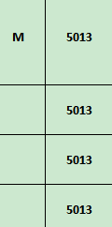
Carton Dimension（箱规） | 20*30*40 | Country of Origin：
Gross Weight（毛重） | 4.2KG | Made In China
Net Weight（净重） | 3.8KG
Remark（备注）

 | 07930539802031
 | 07930539802031

